Sheet1
1 | 匹配规则更改（匹配后订单金额按照成功匹配时的lebo价格确定） | 1-8优先处理
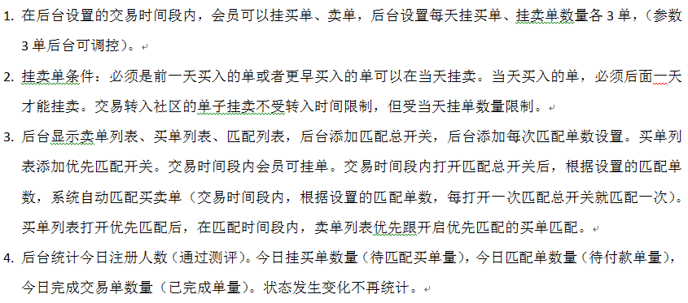

2 | UI页面更换
3 | 后台目前做了当日挂卖总单量限制，再加一个挂买总单量限制。
4 | 挂买单时取消支付方式选择，匹配后显示卖方所有收款账户信息。
5 | 添加匹配订单显示的手机号，从APP我的-设置上传，选填项，不填则在订单中不显示手机号。
6 | app端已匹配的订单显示匹配时间，从而实现2小时后不付款取消订单。
7 | 上传打款凭证图片时，取掉剪切框，整图上传
8 | 后台编写公告要有格式化，显示段落。App显示格式和后台编辑格式段落一致。
9 | 处理并发问题
10 | APP优化卡顿
 | 苹果手机点确定收款的时候卡顿不流畅，上传凭证、上传那个收款二维码，上传不上去，兼容不够。
11 | 会员列表、资产记录列表、订单列表添加页面跳转功能

12 | 订单列表增加按挂单会员手机号和匹配会员手机号查询功能

13 | 后台多添加一些控制功能，（待协商）

